DATA - RISQUE
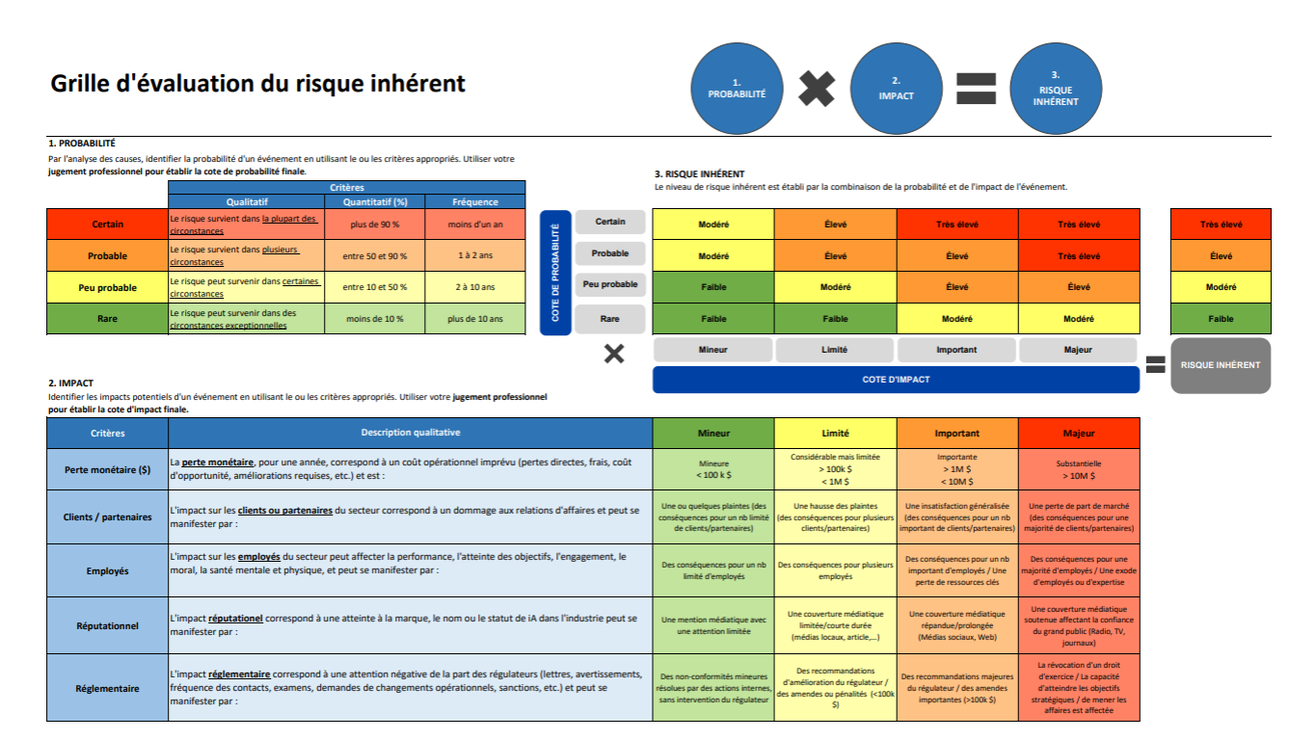
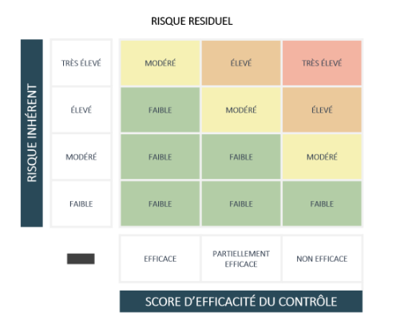
Menu déroulant de choix |  |  |  |  |  |  |  |  |  | Menu déroulant de choix
Probabilité/Probability |  |  |  |  |  |  |  |  |  | Niveau de risque/ risk level
Rare | Rare |  |  |  |  |  |  |  |  | Faible | Low
Peu probable | Unlikely |  |  |  |  |  |  |  |  | Modéré | Moderate
Probable | Likely |  |  |  |  |  |  |  |  | Élevé | high
Certain | Certain |  |  |  |  |  |  |  |  | Très élevé | very high

Impact |  |  |  |  |  |  |  |  |  | Efficacité globale/Overall effectiveness
Mineur | Minor |  |  |  |  |  |  |  |  | Efficace | Effective
Limité | Limited |  |  |  |  |  |  |  |  | Partiellement efficace | Partially effective
Important | Significant |  |  |  |  |  |  |  |  | Non efficace | Ineffective
Majeur | Major

Niveau de risque/Risk level |  |  |  |  |  |  |  |  |  | Risque résiduel/ Residual risk |  |  |  |  |  |  |  | Niveau de risque PRR/ RISK LEVEL PRR
Probability/Impact | Mineur | Limité | Important | Majeur | Probability/Impact | Minor | Limited | Significant | Major | Niveau de risque/Efficacité globale | 3 - Efficace | 2 - Partiellement efficace | 1 - Non efficace | Risk Level/ Overall effectiveness | 3 - Efficient | 2 - Partially efficient | 1 - Inefficient | Risque inhérent/Efficacité finale | Efficace | Partiellement efficace | non efficace | Risk Level/ Final effectiveness | Effective | Partially effective | ineffective
Certain | 2- Modéré | 3- Élevé | 4- Très élevé | 4- Très élevé | Certain | 2- Moderate | 3- High | 4- Very High | 4- Very High | 4- Très élevé | 2- Modéré | 3- Élevé | 4- Très élevé | 4- Very high | 2- Moderate | 3- High | 4- Very High | 4- Très élevé | 3- Élevé | 4- Très élevé | 4- Très élevé | 4- Very high | 3- High | 4- Very High | 4- Very High
Probable | 2- Modéré | 3- Élevé | 3- Élevé | 4- Très élevé | Likely | 2- Moderate | 3- High | 3- High | 4- Very High | 3- Élevé | 1- Faible | 2- Modéré | 3- Élevé | 3- High | 1- Low | 2- Moderate | 3- High | 3- Élevé | 2- Modéré | 3- Élevé | 4- Très élevé | 3- High | 2- Moderate | 3- High | 4- Very High
Peu probable | 1- Faible | 2- Modéré | 3- Élevé | 3- Élevé | Unlikely | 1- Low | 2- Moderate | 3- High | 3- High | 2- Modéré | 1- Faible | 1- Faible | 2- Modéré | 2- Moderate | 1- Low | 1- Low | 2-Moderate | 2- Modéré | 1- Faible | 2- Modéré | 3- Élevé | 2- Moderate | 1- Low | 2- Moderate | 3-High
Rare | 1- Faible | 1- Faible | 2- Modéré | 2- Modéré | Rare | 1- Low | 1- Low | 2- Moderate | 2- Moderate | 1- Faible | 1- Faible | 1- Faible | 1- Faible | 1- Low | 1- Low | 1- Low | 1- Low | 1- Faible | 1- Faible | 1- Faible | 2- Modéré | 1- Low | 1- Low | 1- Low | 1- Low

